Evolución
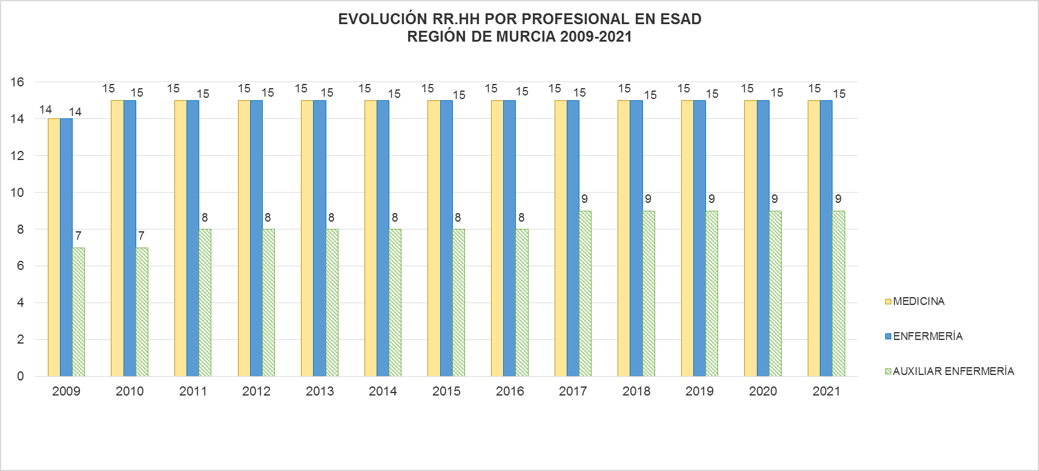

Fuentes: SIAP- Servicio de Planificación y Financiación Sanitaria. Consejería de Salud. Portal Estadístico-MSCBS.

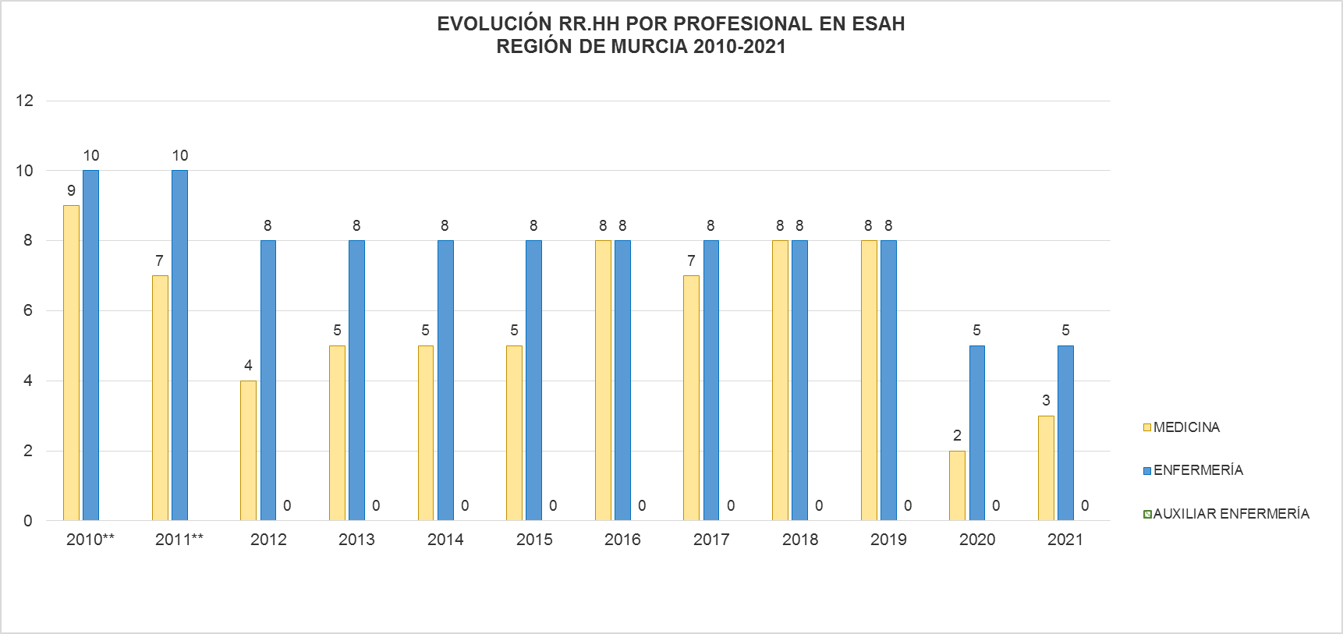

Fuentes: SIAP- Servicio de Planificación y Financiación Sanitaria. Consejería de Salud. Portal Estadístico-MSCBS.
NOTA: Los datos para 2009 de los ESAH no están disponibles para ningún tipo de profesional.
**En estos años no hay información disponible para la categoría de Auxiliar de Enfermería.
A partir de 2020 solo se recogen y reflejan los ESAH que verdaderamente funcionan como tales.

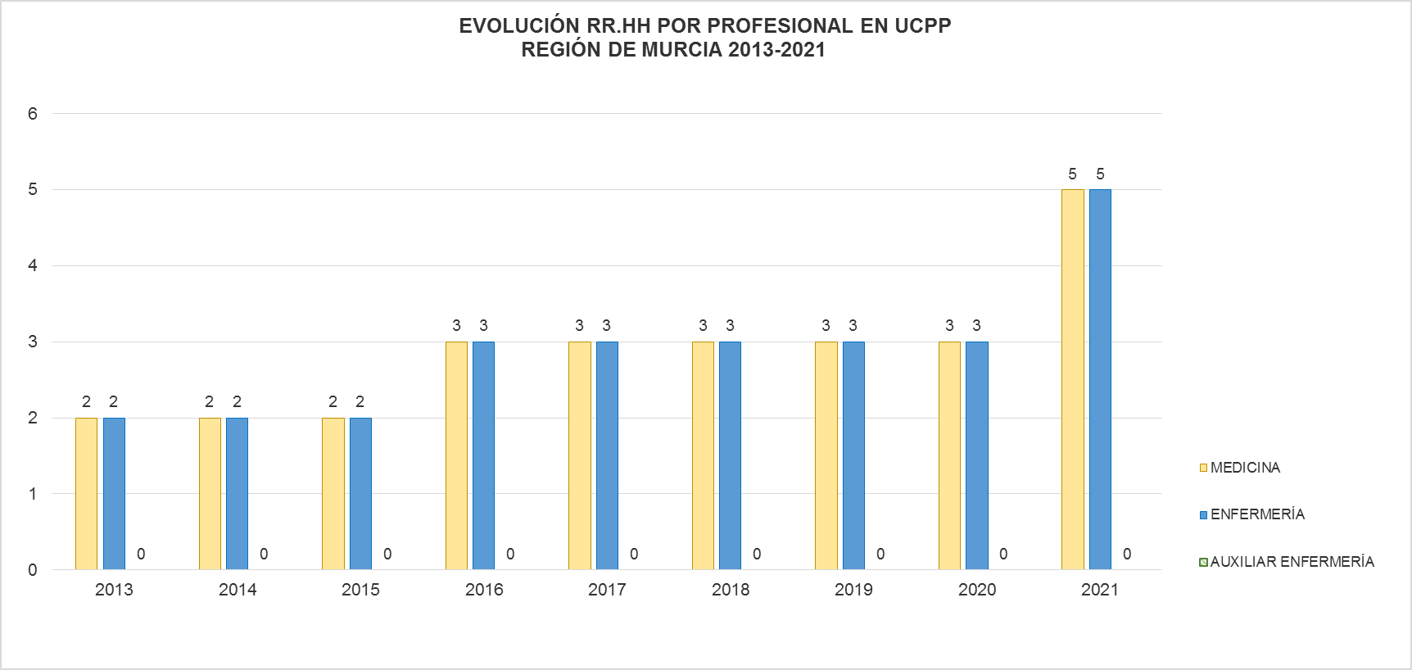

Fuentes: SIAP- Servicio de Planificación y Financiación Sanitaria. Consejería de Salud. Portal Estadístico-MSCBS.
NOTA: El Protocolo de Cuidados Paliativos Pediátricos se puso en marcha en el año 2013, no mostrándose por ello información de años anteriores.
 | Índice

